关系图
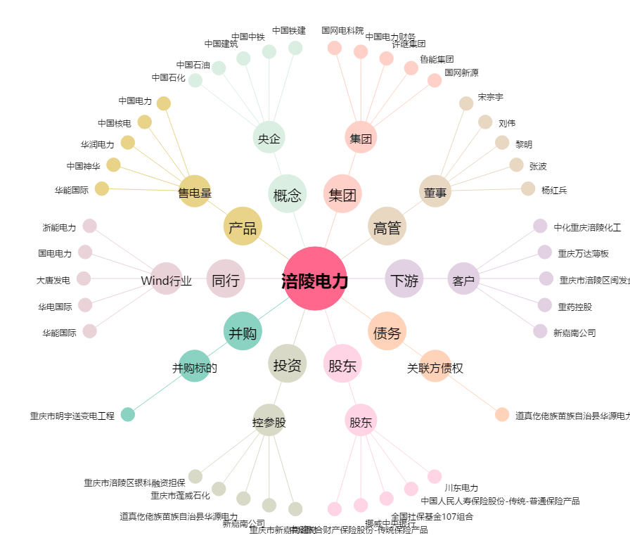
涪陵电力[600452.SH] - 关系概览图

